IMPIANTI
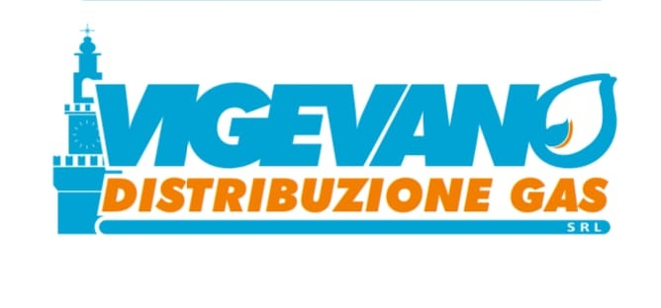
IMPIANTO | CODICE IMPIANTO | CABINA | CODICE ISTAT | INDIRIZZO | COMUNE | TIPO INSTALLAZIONE | TIPO FLUIDO | CADUTA DI PRESSIONE | CODICE DISPOSITIVO | PERIODO | PRESSIONE MIN | DATA PRESSIONE MIN | PRESSIONE MAX | DATA PRESSIONE MAX | PRESSIONE MEDIA | DISPONIBILITA TEMPORALE | ERRORE DISPONIBILITA | SQM | INCERTEZZA MISURA mbar
ASM | 34138 | 34138P01 P.DUCALE | 018177 | Piazza Ducale n° 21 | Vigevano | Allacciamento Utenza | GAS NATURALE | 1 | 61074 | 5/2026 | +26 | 15/05/2026 | +29 | 24/05/2026 | +28 | 0 | ERRORE PUNTO MINIMO | 27.531962766 | 0.00294
ASM | 34138 | 34138P07 LUNGO TICINO | 018177 | via lungoticino N°84 | Vigevano | Allacciamento Utenza | GAS NATURALE | 1 | 61164 | 5/2026 | +25 | 15/05/2026 | +27 | 05/05/2026 | +27 | 0 | ERRORE PUNTO MINIMO | 26.674139731 | 0.00294
ASM | 34138 | 34138P06 PESCATORA | 018177 | Strada della Pescatora N°70 | Vigevano | Allacciamento Utenza | GAS NATURALE | 1 | 61068 | 5/2026 | +25 | 15/05/2026 | +29 | 03/05/2026 | +27 | 0 | ERRORE PUNTO MINIMO | 27.142684543 | 0.00294
ASM | 34138 | 34138P02 SFORZESCGUGLIELOMO DA CAMINO | 018177 | via Guglielmo da Camino n° 26 | Vigevano | Allacciamento Utenza | GAS NATURALE | 1 | 61153 | 5/2026 | +23 | 15/05/2026 | +31 | 27/05/2026 | +28 | 0 | ERRORE PUNTO MINIMO | 28.005714124 | 0.00294
ASM | 34138 | 34138P03 CATTABREGA 196 | 018177 | Strada Cattabrega 199 | Vigevano | Allacciamento Utenza | GAS NATURALE | 1 | 61127 | 5/2026 | +26 | 16/05/2026 | +29 | 24/05/2026 | +27 | 0 | ERRORE PUNTO MINIMO | 27.175603738 | 0.00294
ASM | 34138 | 34138P04 MORSELLA | 018177 | Via Morsella N°53 | Vigevano | Allacciamento Utenza | GAS NATURALE | 1 | 61165 | 5/2026 | +25 | 16/05/2026 | +28 | 27/05/2026 | +26 | 0 | ERRORE PUNTO MINIMO | 26.12097252 | 0.00294

